Sheet1
e-mail: emcj-ws@mail.ieice.org
FAX: 050-3135-3438
〒244-0817 横浜市戸塚区吉田町292
㈱日立製作所 研究開発ｸﾞﾙｰﾌﾟ 生産ｲﾉﾍﾞｰｼｮﾝｾﾝﾀ
勝部 勇作 宛 （ワークショップ事務局・EMCJ幹事補佐）
（電話）050-3135-3366
 |  |  |  |  |  |  |  |  |  | グレーの部分に関して入力又は選択してください
2015年10月30日（金）までに、メール、FAXまたは郵送にて
お申し込み下さい

 |  |  |  |  |  |  |  |  |  |  |  | ※期限以降はお問い合わせ下さい

2015年 第27回 「電気・電子機器のEMCワークショップ」参加申込書
１．参加者のお名前・所属・連絡先 |  |  |  |  |  |  |  |  |  |  |  | 2015年10月13日発行② ／ EMCJ湯沢WS事務局
お名前 |  |  |  | フリガナ |  |  |  |  |  |  |  |  | 《性別》 | ■： | 男 | □： | 女

 |  |  |  |  |  |  |  |  |  |  |  |  | 《一般/学生》 | ■： | 一般 | □： | 学生
会社名・所属
部署・役職
連絡先 |  |  |  | 住所：
 |  |  |  | TEL： |  |  |  |  |  |  | FAX：
 |  |  |  | e-mail：

２．参加日程・参加費等
参加日程 | ［第1日］ 11月5日（木） |  |  |  |  |  |  |  |  |  |  |  | ［第2日］ 11月6日（金）
 | 《講演》 |  | ■： | 出席 |  | 《意見 交換会》 |  | ■： | 出席 | 《宿泊》 | ■： | する | 《講演》 | ■： | 出席
 |  |  | □： | 欠席 |  |  |  | □： | 欠席 |  | □： | しない |  | □： | 欠席
参加費 | 29,000円 【学生：18,000円】 |  |  |  |  |  |  |  | 講演会（資料代）＋意見交換会費＋宿泊費 |  |  |  |  | すべて、2日目昼食代、コーヒー代等を含みます。

 |  | 21,000円 【学生：12,000円】 |  |  |  |  |  |  | 講演会（資料代）＋宿泊費
 |  | 21,000円 【学生：12,000円】 |  |  |  |  |  |  | 講演会（資料代）＋意見交換会費
 |  | 13,000円 【学生： 6,000円】 |  |  |  |  |  |  | 講演会（資料代）
お支払い |  |  |  |  |  |  |  |  | 銀行振込をご希望の方には、別途振込口座を記載した請求書をご送付致します。 注）：10月30日までにお振込みできない場合は当日会場でお支払ください。振込手数料はご負担願います。
 | □： | 銀行振込 |  |  |  |  |  | 円
 | ■： | 当日支払 |  |  |  |  |  | 円
 | ※1）銀行振込と当日支払いを二分されたい方は、それぞれに金額をご記入ください。 ※2）ホテル双葉以外の宿泊先をご希望の方は、御自身で手配をお願いします。 （【参考】宿泊施設リストがございます。）
◎連絡事項・ご要望など
 | ・部屋 （同室指定あり； 氏名 |  |  |  |  |  |  |  |  |  |  |  |  |  |  |  | ）
 | ・タバコ； |  | ■： | 禁煙 | □： | 喫煙 | 宿泊部屋割のさい、禁煙の部屋と喫煙可の部屋に分けます。
 | ・見積書／請求書； |  |  |  |  | □： | 原紙郵送を希望 |  |  |  | ■： | メール添付でよい
 | ・領収証： |  |  |  |  | ■： | 原紙を現地で手渡し |  |  |  | □： | メール添付でよい
 | ※見積書／請求書／領収証に関して、項目別に分ける、宛て名を指定する等に関しては、申し込み時にメールにてご要望ください。

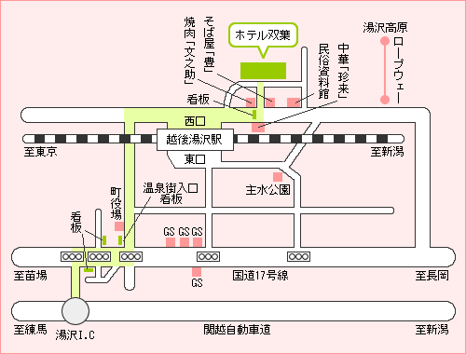
 | ・その他ご要望など；
 | EMCJメーリングリストに登録する |  |  |  |  |  | ■： | 可 |  |  | □： | 不可
 | ★お申し込みの確認として、事務局より受付番号をメールにてお知らせします。 ワークショップ直前になっても届かない場合にはお問い合わせ下さい。
【会場】 ホテル双葉：新潟県南魚沼郡湯沢町大字湯沢419 Tel:025-784-3357 JR越後湯沢駅から徒歩約5分 http://www.hotel-futaba.com/ 【交通のご案内】 ＃上越新幹線ご利用の場合
 | 東京より |  | 約90分 |  |  |  | 新潟より 約45分
 | 名古屋より |  | 約3時間15分 |  |  |  | 仙台より 約3時間
 | 大阪より |  | 約4時間20分
 | 越後湯沢駅 新幹線発車時刻 [上り]14:56/15:56/16:39 [下り]14:57/15:57/16:36

